Foglio1

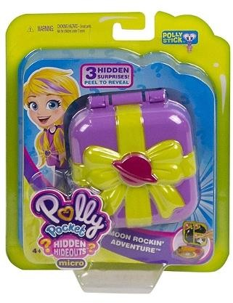




123 |  |  | 2803 |  | € 114,544.71
number of pallets | reference | descritption | available qty | RRP | RRP VALUE
9 | 8310327 | TAPIS D'EVEIL EVOLUTIF FISHER PRICE | 12 | € 152.91 | € 1,834.92
10 | 7636856 | TOY STORY 4 FIGURINE 17 CMS PARLANTE | 222 | € 89.91 | € 19,960.02
11 | 7636856 | TOY STORY 4 FIGURINE 17 CMS PARLANTE | 276 | € 41.40 | € 11,426.40
12 | 7636857 | TOY STORY 4 FIGURINE PARLANTE | 282 | € 38.70 | € 10,913.40
14 | 7636858 | TOY STORY 4 FIGURINE BUZZ L’ECLAIR AVEC ACCESSOIRES 17 CMS | 168 | € 44.91 | € 7,544.88
15 | 7636858 | TOY STORY 4 FIGURINE BUZZ L’ECLAIR AVEC ACCESSOIRES 17 CMS | 168 | € 44.91 | € 7,544.88
16 | 7636858 | TOY STORY 4 FIGURINE BUZZ L’ECLAIR AVEC ACCESSOIRES 17 CMS | 75 | € 44.91 | € 3,368.25
1 | 7636852 | POLLY POCKET SHANI DANS L’ESPACE | 252 | € 23.40 | € 5,896.80
 | 7636855 | POLLY POCKET LA FORET ENCHANTEE DE POLLY | 352 | € 23.40 | € 8,236.80
2 | 7636853 | TOY STORY 4 FIGURINE WOODY ET ACCESSOIRES SPECIAL 25EME ANNIVERSAIRE | 168 | € 44.91 | € 7,544.88
3 | 7636853 | TOY STORY 4 FIGURINE WOODY ET ACCESSOIRES SPECIAL 25EME ANNIVERSAIRE | 168 | € 44.91 | € 7,544.88
4 | 7636853 | TOY STORY 4 FIGURINE WOODY ET ACCESSOIRES SPECIAL 25EME ANNIVERSAIRE | 93 | € 44.91 | € 4,176.63
5 | 7636853 | TOY STORY 4 FIGURINE WOODY ET ACCESSOIRES SPECIAL 25EME ANNIVERSAIRE | 39 | € 44.91 | € 1,751.49
6 | 7636853 | TOY STORY 4 FIGURINE WOODY ET ACCESSOIRES SPECIAL 25EME ANNIVERSAIRE | 144 | € 44.91 | € 6,467.04
 | 7636854 | PIXAR FIGURINE MR INDESTRUCTIBLE | 24 | € 26.91 | € 645.84
7 | 7636854 | PIXAR FIGURINE MR INDESTRUCTIBLE | 102 | € 26.91 | € 2,744.82
8 | 7636854 | PIXAR FIGURINE MR INDESTRUCTIBLE | 258 | € 26.91 | € 6,942.78

